РГР ВАРИАНТ 18 (ПОЛНЫЙ)
РАСЧЁТНО-ГРАФИЧЕСКАЯ РАБОТА ПО МАТЕМАТИЧЕСКОЙ СТАТИСТИКЕ
ВАРИАНТ 18

ТАБЛИЦА 1. ВАРИАЦИОННЫЙ РЯД
R = X_max - X_min | 154 - 184 = 30

N | X (упорядоченные)
1 | 154
2 | 156
3 | 158
4 | 159
5 | 159
6 | 161
7 | 161
8 | 161
9 | 161
10 | 161
11 | 161
12 | 162
13 | 162
14 | 162
15 | 162
16 | 162
17 | 163
18 | 163
19 | 163
20 | 163
21 | 163
22 | 163
23 | 164
24 | 164
25 | 164
26 | 164
27 | 164
28 | 164
29 | 164
30 | 164
31 | 164
32 | 164
33 | 164
34 | 165
35 | 165
36 | 165
37 | 165
38 | 165
39 | 165
40 | 165
41 | 165
42 | 166
43 | 166
44 | 166
45 | 166
46 | 166
47 | 166
48 | 166
49 | 167
50 | 167
51 | 167
52 | 167
53 | 167
54 | 167
55 | 167
56 | 168
57 | 168
58 | 168
59 | 168
60 | 168
61 | 168
62 | 168
63 | 169
64 | 169
65 | 169
66 | 169
67 | 169
68 | 169
69 | 169
70 | 169
71 | 169
72 | 170
73 | 170
74 | 170
75 | 170
76 | 170
77 | 170
78 | 170
79 | 170
80 | 170
81 | 170
82 | 171
83 | 171
84 | 171
85 | 171
86 | 171
87 | 171
88 | 171
89 | 171
90 | 171
91 | 171
92 | 171
93 | 171
94 | 172
95 | 172
96 | 172
97 | 172
98 | 172
99 | 173
100 | 173
101 | 173
102 | 173
103 | 173
104 | 174
105 | 175
106 | 175
107 | 176
108 | 176
109 | 176
110 | 177
111 | 177
112 | 178
113 | 178
114 | 178
115 | 180
116 | 180
117 | 180
118 | 181
119 | 182
120 | 184

ТАБЛИЦА 2. СТАТИСТИЧЕСКИЙ РЯД
R = X_max - X_min | 154 - 184 = 30
xi | ni | wi
154 | 1 | 0.008333
156 | 1 | 0.008333
158 | 1 | 0.008333
159 | 2 | 0.016667
161 | 6 | 0.050000
162 | 5 | 0.041667
163 | 6 | 0.050000
164 | 11 | 0.091667
165 | 8 | 0.066667
166 | 7 | 0.058333
167 | 7 | 0.058333
168 | 7 | 0.058333
169 | 9 | 0.075000
170 | 10 | 0.083333
171 | 12 | 0.100000
172 | 5 | 0.041667
173 | 5 | 0.041667
174 | 1 | 0.008333
175 | 2 | 0.016667
176 | 3 | 0.025000
177 | 2 | 0.016667
178 | 3 | 0.025000
180 | 3 | 0.025000
181 | 1 | 0.008333
182 | 1 | 0.008333
184 | 1 | 0.008333

ТАБЛИЦА 3. ИНТЕРВАЛЬНЫЙ РЯД
k = 1 + 3.32·lg(n) = 7
h = R/k = 4.2857 ≈ 5

№ | Интервал | xi* (середина) | ni | fi=ni/h | wi
1 | [154, 159) | 156.50 | 3 | 0.6000 | 0.025000
2 | [159, 164) | 161.50 | 19 | 3.8000 | 0.158333
3 | [164, 169) | 166.50 | 40 | 8.0000 | 0.333333
4 | [169, 174) | 171.50 | 41 | 8.2000 | 0.341667
5 | [174, 179) | 176.50 | 11 | 2.2000 | 0.091667
6 | [179, 184) | 181.50 | 5 | 1.0000 | 0.041667
7 | [184, 189) | 186.50 | 1 | 0.2000 | 0.008333

Медиана (групповая): Me = 168.7500
Мода (групповая): Mo = 169.1613
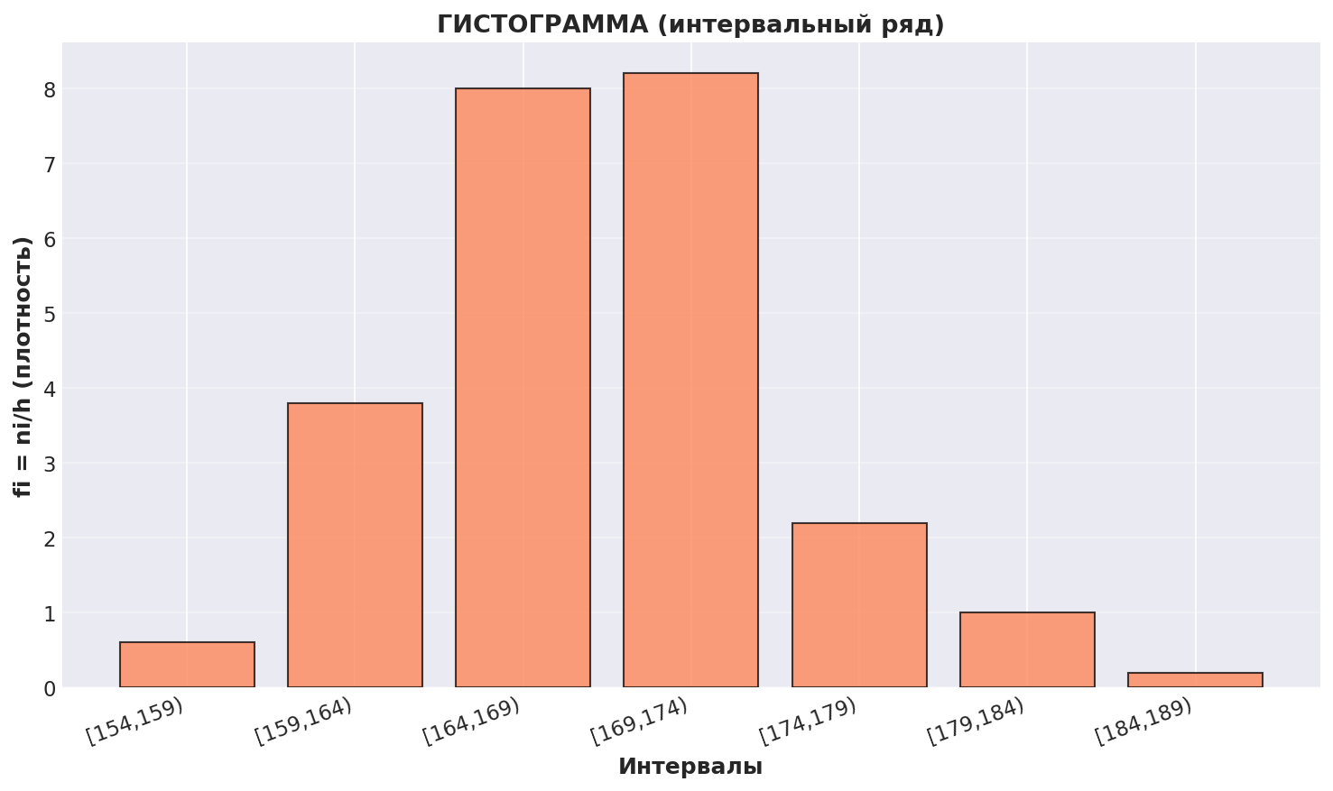

ТАБЛИЦА 4. ТОЧЕЧНЫЙ РЯД И ХАРАКТЕРИСТИКИ

xi | wi | F*(x) | xi·wi | xi²·wi | xi³·wi | xi⁴·wi
154 | 0.008333 | 0.008333 | 1.283333 | 197.633333 | 30435.533333 | 4687072.133333
156 | 0.008333 | 0.016667 | 1.300000 | 202.800000 | 31636.800000 | 4935340.800000
158 | 0.008333 | 0.025 | 1.316667 | 208.033333 | 32869.266667 | 5193344.133333
159 | 0.016667 | 0.041667 | 2.650000 | 421.350000 | 66994.650000 | 10652149.350000
161 | 0.050000 | 0.091667 | 8.050000 | 1296.050000 | 208664.050000 | 33594912.050000
162 | 0.041667 | 0.133333 | 6.750000 | 1093.500000 | 177147.000000 | 28697814.000000
163 | 0.050000 | 0.183333 | 8.150000 | 1328.450000 | 216537.350000 | 35295588.050000
164 | 0.091667 | 0.275 | 15.033333 | 2465.466667 | 404336.533333 | 66311191.466667
165 | 0.066667 | 0.341667 | 11.000000 | 1815.000000 | 299475.000000 | 49413375.000000
166 | 0.058333 | 0.4 | 9.683333 | 1607.433333 | 266833.933333 | 44294432.933333
167 | 0.058333 | 0.458333 | 9.741667 | 1626.858333 | 271685.341667 | 45371452.058333
168 | 0.058333 | 0.516667 | 9.800000 | 1646.400000 | 276595.200000 | 46467993.600000
169 | 0.075000 | 0.591667 | 12.675000 | 2142.075000 | 362010.675000 | 61179804.075000
170 | 0.083333 | 0.675 | 14.166667 | 2408.333333 | 409416.666667 | 69600833.333333
171 | 0.100000 | 0.775 | 17.100000 | 2924.100000 | 500021.100000 | 85503608.100000
172 | 0.041667 | 0.816667 | 7.166667 | 1232.666667 | 212018.666667 | 36467210.666667
173 | 0.041667 | 0.858333 | 7.208333 | 1247.041667 | 215738.208333 | 37322710.041667
174 | 0.008333 | 0.866667 | 1.450000 | 252.300000 | 43900.200000 | 7638634.800000
175 | 0.016667 | 0.883333 | 2.916667 | 510.416667 | 89322.916667 | 15631510.416667
176 | 0.025000 | 0.908333 | 4.400000 | 774.400000 | 136294.400000 | 23987814.400000
177 | 0.016667 | 0.925 | 2.950000 | 522.150000 | 92420.550000 | 16358437.350000
178 | 0.025000 | 0.95 | 4.450000 | 792.100000 | 140993.800000 | 25096896.400000
180 | 0.025000 | 0.975 | 4.500000 | 810.000000 | 145800.000000 | 26244000.000000
181 | 0.008333 | 0.983333 | 1.508333 | 273.008333 | 49414.508333 | 8944026.008333
182 | 0.008333 | 0.991667 | 1.516667 | 276.033333 | 50238.066667 | 9143328.133333
184 | 0.008333 | 1 | 1.533333 | 282.133333 | 51912.533333 | 9551906.133333
 |  | 1
СУММА: |  |  | α₁=168.3000 | α₂=28355.7333 | α₃=4782712.9500 | α₄=807585385.4333

ВЫЧИСЛЕНИЕ ХАРАКТЕРИСТИК:
Среднее: | x̄ = α₁ = 168.3000
Дисперсия: | Dв = β₂ = 30.8433
СКО: | σв = √β₂ = 5.5537
Асимметрия: | A = 0.3571
Эксцесс: | E = 0.1663

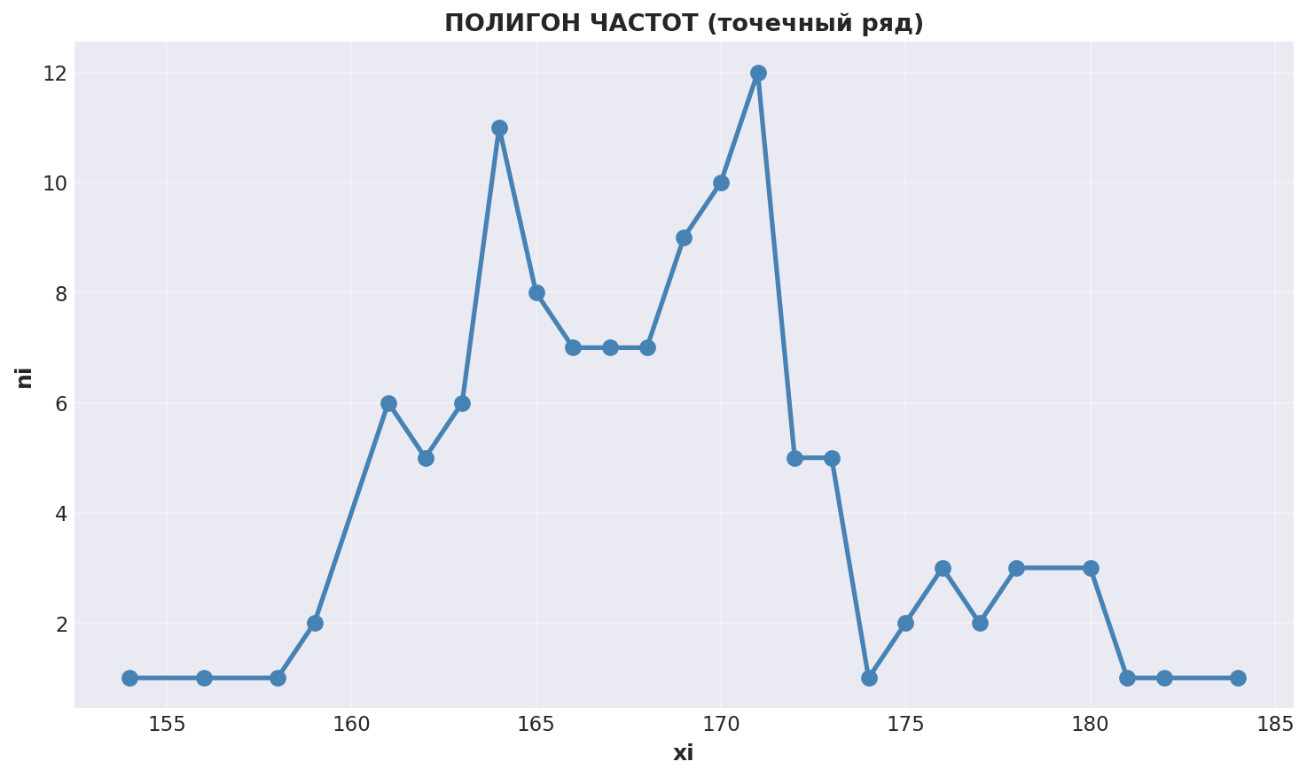
ПОЛИГОН ЧАСТОТ:

5. ЭМПИРИЧЕСКАЯ ФУНКЦИЯ РАСПРЕДЕЛЕНИЯ F*(x)

x | F*(x)
154 | 0.008333
156 | 0.016667
158 | 0.025000
159 | 0.041667
161 | 0.091667
162 | 0.133333
163 | 0.183333
164 | 0.275000
165 | 0.341667
166 | 0.400000
167 | 0.458333
168 | 0.516667
169 | 0.591667
170 | 0.675000
171 | 0.775000
172 | 0.816667
173 | 0.858333
174 | 0.866667
175 | 0.883333
176 | 0.908333
177 | 0.925000
178 | 0.950000
180 | 0.975000
181 | 0.983333
182 | 0.991667
184 | 1.000000

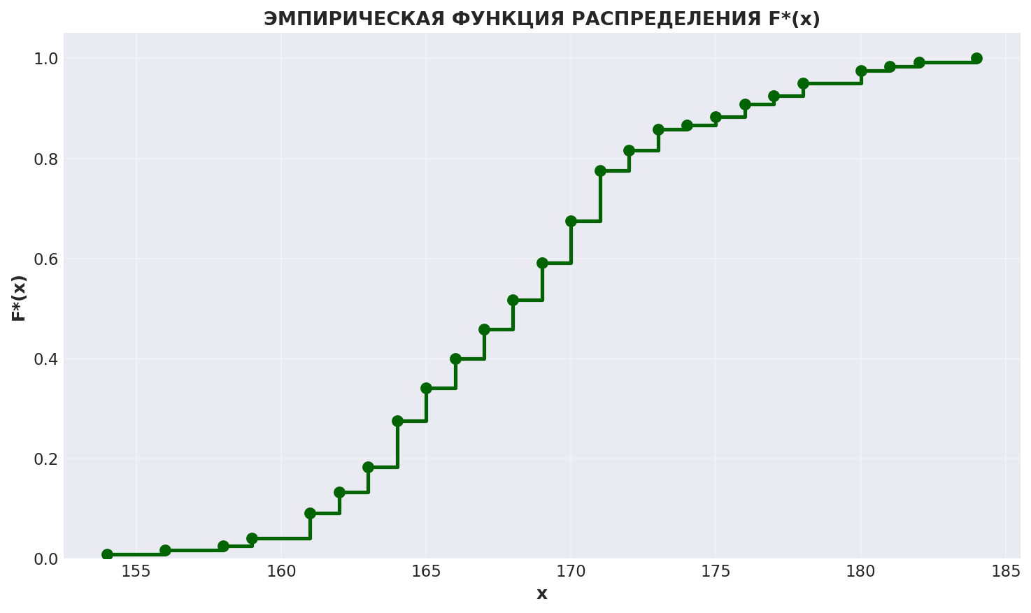

7. ТОЧЕЧНЫЕ СТАТИСТИЧЕСКИЕ ОЦЕНКИ

7.1) МЕТОД СТАТИСТИЧЕСКИХ ОЦЕНОК (исправленные):

Смещенные:
 | x̄в = 168.3000
 | Dв = 30.8433
 | σв = 5.5537

Исправленные (генеральные):
 | x̄г = x̄в = 168.3000
 | Dг = (n/(n-1))·Dв = 31.1025
 | σг = √Dг = 5.5770

7.2) МЕТОД МОМЕНТОВ:
 | x̄г = α₁ = 168.3000
 | σг = σв = 5.5537

8. ИНТЕРВАЛЬНЫЕ ОЦЕНКИ (γ = 0.95)

8.1) x_r = x̄г ± Δ, где Δ = t·σг/√n

Данные:
 | n = 120
 | x̄г = 168.3000
 | σг = 5.5770
 | t = 1.96

Вычисления:
 | Δ = t·σг/√n = 0.9978

ОТВЕТ:
 | 167.3022 < xг < 169.2978

8.2) S(1-q) < σ < S(1+q), q=0.143

Данные:
 | S = σг = 5.5770
 | q = 0.143

Вычисления:
 | S(1-q) = 4.7795
 | S(1+q) = 6.3745

ОТВЕТ:
 | 4.7795 < σ < 6.3745

